Semáforo
Registros COVID-19, del 21 de enero al 03 de febrero del 2022 *

Datos actualizados al 04 de febrero del 2022 a las 12:01:00 a.m.

Código departamento | Código municipio | Departamento | Municipio | Proyecciones preliminares, de Población INE 2022 | Total de tamizajes | Casos confirmados | Tasa por 100K Habitantes | Tasa Pruebas por 1000 | % de Positividad | Puntaje total | semaforo
TOTAL NACIONAL |  |  |  | 17357886 | 160387 | 39431 | 227.16 | 0.66 | 24.585 |  |  | Total de municipios según color
1 | 1 | GUATEMALA | GUATEMALA | 1213651 | 55308 | 13780 | 1135.42 | 3.26 | 24.92 | 7.5 | >5 y <=7.5
1 | 2 | GUATEMALA | SANTA CATARINA PINULA | 87362 | 2094 | 518 | 592.94 | 1.71 | 24.74 | 7.5 | >5 y <=7.5 | Amarillo | Naranja | Rojo
1 | 3 | GUATEMALA | SAN JOSÉ PINULA | 89636 | 1724 | 464 | 517.65 | 1.37 | 26.91 | 8.5 | >7.5 y <=10 | 74 | 85 | 181
1 | 4 | GUATEMALA | SAN JOSÉ DEL GOLFO | 8456 | 114 | 28 | 331.13 | 0.96 | 24.56 | 7.5 | >5 y <=7.5
1 | 5 | GUATEMALA | PALENCIA | 74839 | 952 | 318 | 424.91 | 0.91 | 33.4 | 8.5 | >7.5 y <=10
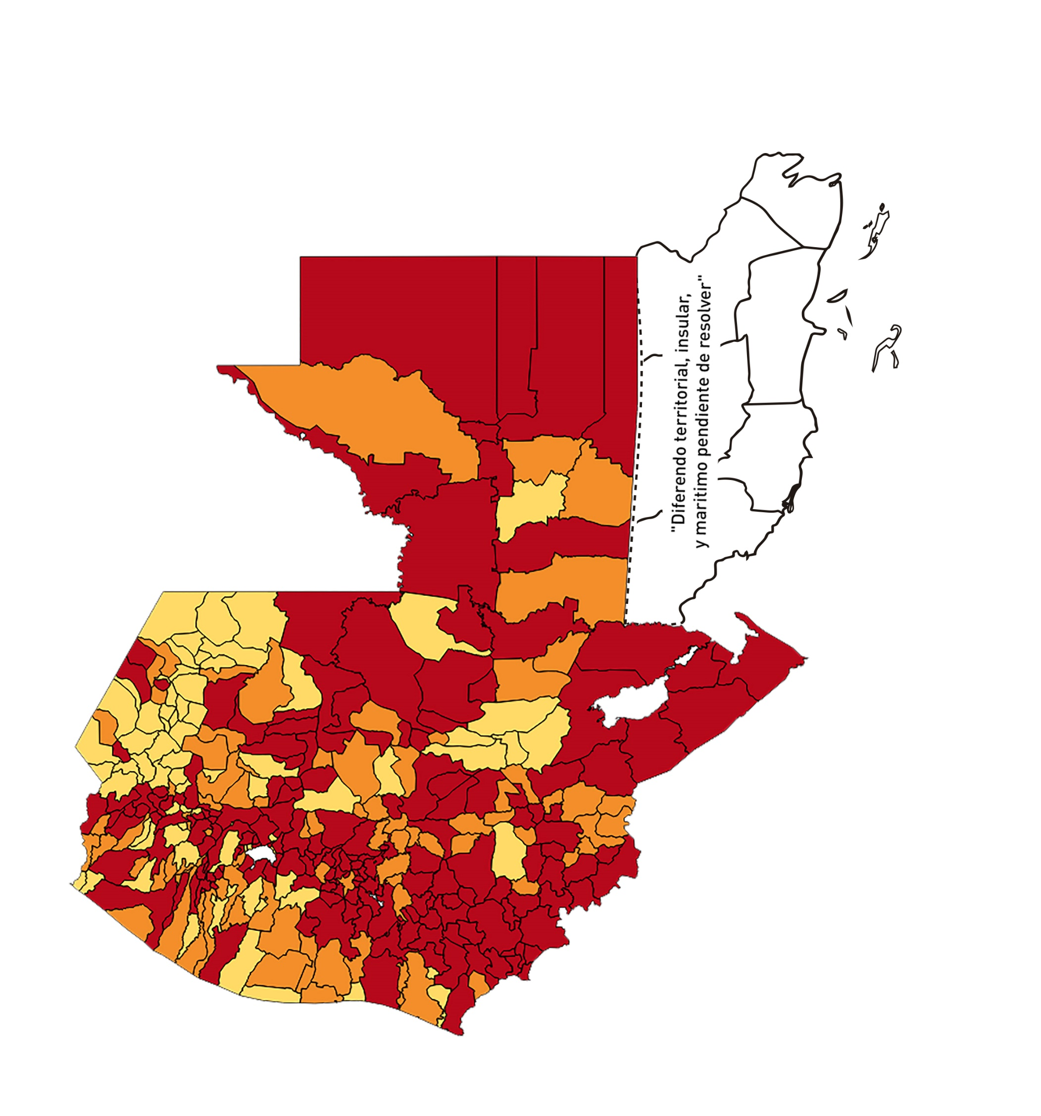
1 | 6 | GUATEMALA | CHINAUTLA | 124365 | 1283 | 345 | 277.41 | 0.74 | 26.89 | 9 | >7.5 y <=10
1 | 7 | GUATEMALA | SAN PEDRO AYAMPUC | 67946 | 796 | 156 | 229.59 | 0.84 | 19.6 | 7.5 | >5 y <=7.5
1 | 8 | GUATEMALA | MIXCO | 517505 | 9529 | 2811 | 543.18 | 1.32 | 29.5 | 8.5 | >7.5 y <=10
1 | 9 | GUATEMALA | SAN PEDRO SACATEPÉQUEZ | 56545 | 230 | 49 | 86.66 | 0.29 | 21.3 | 9 | >7.5 y <=10
1 | 10 | GUATEMALA | SAN JUAN SACATEPÉQUEZ | 284798 | 1217 | 267 | 93.75 | 0.31 | 21.94 | 9 | >7.5 y <=10
1 | 11 | GUATEMALA | SAN RAYMUNDO | 38891 | 948 | 91 | 233.99 | 1.74 | 9.6 | 6.5 | >5 y <=7.5
1 | 12 | GUATEMALA | CHUARRANCHO | 17057 | 119 | 6 | 35.18 | 0.50 | 5.04 | 6.5 | >5 y <=7.5
1 | 13 | GUATEMALA | FRAIJANES | 63721 | 1422 | 245 | 384.49 | 1.59 | 17.23 | 7.5 | >5 y <=7.5
1 | 14 | GUATEMALA | AMATITLÁN | 152296 | 1137 | 343 | 225.22 | 0.53 | 30.17 | 9.5 | >7.5 y <=10
1 | 15 | GUATEMALA | VILLA NUEVA | 483897 | 6092 | 1960 | 405.04 | 0.90 | 32.17 | 8.5 | >7.5 y <=10
1 | 16 | GUATEMALA | VILLA CANALES | 167779 | 1390 | 371 | 221.12 | 0.59 | 26.69 | 9.5 | >7.5 y <=10
1 | 17 | GUATEMALA | SAN MIGUEL PETAPA | 150513 | 1875 | 552 | 366.75 | 0.89 | 29.44 | 8.5 | >7.5 y <=10
2 | 1 | EL PROGRESO | GUASTATOYA | 27407 | 801 | 185 | 675.01 | 2.09 | 23.1 | 7.5 | >5 y <=7.5
2 | 2 | EL PROGRESO | MORAZÁN | 12672 | 109 | 26 | 205.18 | 0.61 | 23.85 | 8 | >7.5 y <=10
2 | 3 | EL PROGRESO | SAN AGUSTÍN ACASAGUASTLÁN | 55508 | 1054 | 272 | 490.02 | 1.36 | 25.81 | 8.5 | >7.5 y <=10
2 | 4 | EL PROGRESO | SAN CRISTÓBAL ACASAGUASTLÁN | 7979 | 100 | 21 | 263.19 | 0.90 | 21 | 7.5 | >5 y <=7.5
2 | 5 | EL PROGRESO | EL JÍCARO | 13518 | 265 | 25 | 184.94 | 1.40 | 9.43 | 6.5 | >5 y <=7.5
2 | 6 | EL PROGRESO | SANSARE | 13674 | 120 | 23 | 168.2 | 0.63 | 19.17 | 8 | >7.5 y <=10
2 | 7 | EL PROGRESO | SANARATE | 42422 | 726 | 160 | 377.16 | 1.22 | 22.04 | 7.5 | >5 y <=7.5
2 | 8 | EL PROGRESO | SAN ANTONIO LA PAZ | 22493 | 216 | 31 | 137.82 | 0.69 | 14.35 | 7 | >5 y <=7.5
3 | 1 | SACATEPEQUEZ | ANTIGUA GUATEMALA | 59850 | 2578 | 635 | 1060.99 | 3.08 | 24.63 | 7.5 | >5 y <=7.5
3 | 2 | SACATEPEQUEZ | JOCOTENANGO | 23820 | 760 | 238 | 999.16 | 2.28 | 31.32 | 8.5 | >7.5 y <=10
3 | 3 | SACATEPEQUEZ | PASTORES | 19928 | 259 | 68 | 341.23 | 0.93 | 26.25 | 8.5 | >7.5 y <=10
3 | 4 | SACATEPEQUEZ | SUMPANGO | 46912 | 225 | 85 | 181.19 | 0.34 | 37.78 | 10 | >7.5 y <=10
3 | 5 | SACATEPEQUEZ | SANTO DOMINGO XENACOJ | 14793 | 88 | 31 | 209.56 | 0.42 | 35.23 | 9.5 | >7.5 y <=10
3 | 6 | SACATEPEQUEZ | SANTIAGO SACATEPÉQUEZ | 37549 | 410 | 142 | 378.17 | 0.78 | 34.63 | 9 | >7.5 y <=10
3 | 7 | SACATEPEQUEZ | SAN BARTOLOMÉ MILPAS ALTAS | 8762 | 209 | 62 | 707.6 | 1.70 | 29.67 | 8.5 | >7.5 y <=10
3 | 8 | SACATEPEQUEZ | SAN LUCAS SACATEPÉQUEZ | 29187 | 617 | 180 | 616.71 | 1.51 | 29.17 | 8.5 | >7.5 y <=10
3 | 9 | SACATEPEQUEZ | SANTA LUCÍA MILPAS ALTAS | 17712 | 240 | 68 | 383.92 | 0.97 | 28.33 | 8.5 | >7.5 y <=10
3 | 10 | SACATEPEQUEZ | MAGDALENA MILPAS ALTAS | 12853 | 116 | 41 | 318.99 | 0.64 | 35.34 | 9 | >7.5 y <=10
3 | 11 | SACATEPEQUEZ | SANTA MARÍA DE JESÚS | 27061 | 73 | 22 | 81.3 | 0.19 | 30.14 | 10 | >7.5 y <=10
3 | 12 | SACATEPEQUEZ | CIUDAD VIEJA | 41920 | 602 | 163 | 388.84 | 1.03 | 27.08 | 8.5 | >7.5 y <=10
3 | 13 | SACATEPEQUEZ | SAN MIGUEL DUEÑAS | 15892 | 155 | 48 | 302.04 | 0.70 | 30.97 | 9 | >7.5 y <=10
3 | 14 | SACATEPEQUEZ | ALOTENANGO | 28464 | 194 | 54 | 189.71 | 0.49 | 27.84 | 9.5 | >7.5 y <=10
3 | 15 | SACATEPEQUEZ | SAN ANTONIO AGUAS CALIENTES | 12997 | 97 | 36 | 276.99 | 0.53 | 37.11 | 9.5 | >7.5 y <=10
3 | 16 | SACATEPEQUEZ | SANTA CATARINA BARAHONA | 4657 | 36 | 9 | 193.26 | 0.55 | 25 | 8.5 | >7.5 y <=10
4 | 1 | CHIMALTENANGO | CHIMALTENANGO | 116642 | 1654 | 426 | 365.22 | 1.01 | 25.76 | 8.5 | >7.5 y <=10
4 | 2 | CHIMALTENANGO | SAN JOSÉ POAQUIL | 33932 | 186 | 13 | 38.31 | 0.39 | 6.99 | 7 | >5 y <=7.5
4 | 3 | CHIMALTENANGO | SAN MARTÍN JILOTEPEQUE | 94901 | 390 | 83 | 87.46 | 0.29 | 21.28 | 9 | >7.5 y <=10
4 | 4 | CHIMALTENANGO | SAN JUAN COMALAPA | 60834 | 169 | 64 | 105.2 | 0.20 | 37.87 | 10 | >7.5 y <=10
4 | 5 | CHIMALTENANGO | SANTA APOLONIA | 23751 | 33 | 5 | 21.05 | 0.10 | 15.15 | 7 | >5 y <=7.5
4 | 6 | CHIMALTENANGO | TECPÁN GUATEMALA | 112864 | 287 | 49 | 43.42 | 0.18 | 17.07 | 8 | >7.5 y <=10
4 | 7 | CHIMALTENANGO | PATZÚN | 71790 | 170 | 62 | 86.36 | 0.17 | 36.47 | 10 | >7.5 y <=10
4 | 8 | CHIMALTENANGO | POCHUTA | 11239 | 58 | 1 | 8.9 | 0.37 | 1.72 | 4 | >2.5 y <=5
4 | 9 | CHIMALTENANGO | PATZICÍA | 40848 | 92 | 24 | 58.75 | 0.16 | 26.09 | 10 | >7.5 y <=10
4 | 10 | CHIMALTENANGO | SANTA CRUZ BALANYÁ | 10981 | 74 | 20 | 182.13 | 0.48 | 27.03 | 9.5 | >7.5 y <=10
4 | 11 | CHIMALTENANGO | ACATENANGO | 28780 | 173 | 47 | 163.31 | 0.43 | 27.17 | 9.5 | >7.5 y <=10
4 | 12 | CHIMALTENANGO | YEPOCAPA | 42996 | 92 | 6 | 13.95 | 0.15 | 6.52 | 5 | >2.5 y <=5
4 | 13 | CHIMALTENANGO | SAN ANDRÉS ITZAPA | 35579 | 142 | 12 | 33.73 | 0.29 | 8.45 | 7 | >5 y <=7.5
4 | 14 | CHIMALTENANGO | PARRAMOS | 20632 | 163 | 33 | 159.95 | 0.56 | 20.25 | 8.5 | >7.5 y <=10
4 | 15 | CHIMALTENANGO | ZARAGOZA | 29668 | 158 | 57 | 192.13 | 0.38 | 36.08 | 10 | >7.5 y <=10
4 | 16 | CHIMALTENANGO | EL TEJAR | 23780 | 447 | 138 | 580.32 | 1.34 | 30.87 | 8.5 | >7.5 y <=10
5 | 1 | ESCUINTLA | ESCUINTLA | 170280 | 1834 | 446 | 261.92 | 0.77 | 24.32 | 8 | >7.5 y <=10
5 | 2 | ESCUINTLA | SANTA LUCÍA COTZUMALGUAPA | 127683 | 433 | 40 | 31.33 | 0.24 | 9.24 | 7 | >5 y <=7.5
5 | 3 | ESCUINTLA | LA DEMOCRACIA | 25917 | 92 | 11 | 42.44 | 0.25 | 11.96 | 7 | >5 y <=7.5
5 | 4 | ESCUINTLA | SIQUINALÁ | 26317 | 117 | 23 | 87.4 | 0.32 | 19.66 | 9 | >7.5 y <=10
5 | 5 | ESCUINTLA | MASAGUA | 48552 | 168 | 20 | 41.19 | 0.25 | 11.9 | 7 | >5 y <=7.5
5 | 6 | ESCUINTLA | TIQUISATE | 63971 | 281 | 43 | 67.22 | 0.31 | 15.3 | 9 | >7.5 y <=10
5 | 7 | ESCUINTLA | LA GOMERA | 53211 | 153 | 13 | 24.43 | 0.21 | 8.5 | 6 | >5 y <=7.5
5 | 8 | ESCUINTLA | GUANAGAZAPA | 17458 | 52 | 6 | 34.37 | 0.21 | 11.54 | 7 | >5 y <=7.5
5 | 9 | ESCUINTLA | PUERTO DE SAN JOSÉ | 68331 | 214 | 28 | 40.98 | 0.22 | 13.08 | 7 | >5 y <=7.5
5 | 10 | ESCUINTLA | IZTAPA | 20401 | 35 | 3 | 14.71 | 0.12 | 8.57 | 5 | >2.5 y <=5
5 | 11 | ESCUINTLA | PALÍN | 72203 | 315 | 108 | 149.58 | 0.31 | 34.29 | 10 | >7.5 y <=10
5 | 12 | ESCUINTLA | SAN VICENTE PACAYA | 18417 | 107 | 20 | 108.6 | 0.41 | 18.69 | 8.5 | >7.5 y <=10
5 | 13 | ESCUINTLA | NUEVA CONCEPCIÓN | 82216 | 80 | 5 | 6.08 | 0.07 | 6.25 | 5 | >2.5 y <=5
5 | 14 | ESCUINTLA | SIPACATE | 18212 | 27 | 2 | 10.98 | 0.11 | 7.41 | 5 | >2.5 y <=5
6 | 1 | SANTA ROSA | CUILAPA | 47448 | 540 | 141 | 297.17 | 0.81 | 26.11 | 8.5 | >7.5 y <=10
6 | 2 | SANTA ROSA | BARBERENA | 61764 | 372 | 103 | 166.76 | 0.43 | 27.69 | 9.5 | >7.5 y <=10
6 | 3 | SANTA ROSA | SANTA ROSA DE LIMA | 21726 | 116 | 15 | 69.04 | 0.38 | 12.93 | 8 | >7.5 y <=10
6 | 4 | SANTA ROSA | CASILLAS | 26265 | 216 | 48 | 182.75 | 0.59 | 22.22 | 8.5 | >7.5 y <=10
6 | 5 | SANTA ROSA | SAN RAFAEL LAS FLORES | 14078 | 83 | 15 | 106.55 | 0.42 | 18.07 | 8.5 | >7.5 y <=10
6 | 6 | SANTA ROSA | ORATORIO | 27539 | 213 | 53 | 192.45 | 0.55 | 24.88 | 8.5 | >7.5 y <=10
6 | 7 | SANTA ROSA | SAN JUAN TECUACO | 13050 | 11 | 1 | 7.66 | 0.06 | 9.09 | 5 | >2.5 y <=5
6 | 8 | SANTA ROSA | CHIQUIMULILLA | 65832 | 262 | 23 | 34.94 | 0.28 | 8.78 | 7 | >5 y <=7.5
6 | 9 | SANTA ROSA | TAXISCO | 37381 | 66 | 11 | 29.43 | 0.13 | 16.67 | 8 | >7.5 y <=10
6 | 10 | SANTA ROSA | SANTA MARÍA IXHUATÁN | 26871 | 97 | 20 | 74.43 | 0.26 | 20.62 | 9 | >7.5 y <=10
6 | 11 | SANTA ROSA | GUAZACAPÁN | 22482 | 199 | 21 | 93.41 | 0.63 | 10.55 | 7 | >5 y <=7.5
6 | 12 | SANTA ROSA | SANTA CRUZ NARANJO | 18179 | 37 | 6 | 33.01 | 0.15 | 16.22 | 8 | >7.5 y <=10
6 | 13 | SANTA ROSA | PUEBLO NUEVO VIÑAS | 29540 | 53 | 8 | 27.08 | 0.13 | 15.09 | 8 | >7.5 y <=10
6 | 14 | SANTA ROSA | NUEVA SANTA ROSA | 39576 | 109 | 23 | 58.12 | 0.20 | 21.1 | 9 | >7.5 y <=10
7 | 1 | SOLOLA | SOLOLÁ | 100732 | 185 | 34 | 33.75 | 0.13 | 18.38 | 8 | >7.5 y <=10
7 | 2 | SOLOLA | SAN JOSÉ CHACAYÁ | 5311 | 22 | 3 | 56.49 | 0.30 | 13.64 | 8 | >7.5 y <=10
7 | 3 | SOLOLA | SANTA MARÍA VISITACIÓN | 2641 | 14 | 5 | 189.32 | 0.38 | 35.71 | 10 | >7.5 y <=10
7 | 4 | SOLOLA | SANTA LUCÍA UTATLÁN | 21891 | 50 | 22 | 100.5 | 0.16 | 44 | 10 | >7.5 y <=10
7 | 5 | SOLOLA | NAHUALÁ | 95623 | 104 | 24 | 25.1 | 0.08 | 23.08 | 8 | >7.5 y <=10
7 | 6 | SOLOLA | SANTA CATARINA IXTAHUACÁN | 62342 | 63 | 1 | 1.6 | 0.07 | 1.59 | 4 | >2.5 y <=5
7 | 7 | SOLOLA | SANTA CLARA LA LAGUNA | 10483 | 8 | 4 | 38.16 | 0.05 | 50 | 9 | >7.5 y <=10
7 | 8 | SOLOLA | CONCEPCIÓN | 7328 | 2 | 0 | 0 | 0.02 | 0 | 4 | >2.5 y <=5
7 | 9 | SOLOLA | SAN ANDRÉS SEMETABAJ | 15088 | 32 | 9 | 59.65 | 0.15 | 28.13 | 10 | >7.5 y <=10
7 | 10 | SOLOLA | PANAJACHEL | 16371 | 58 | 11 | 67.19 | 0.25 | 18.97 | 9 | >7.5 y <=10
7 | 11 | SOLOLA | SANTA CATARINA PALOPÓ | 4926 | 3 | 0 | 0 | 0.04 | 0 | 4 | >2.5 y <=5
7 | 12 | SOLOLA | SAN ANTONIO PALOPÓ | 15869 | 18 | 5 | 31.51 | 0.08 | 27.78 | 9 | >7.5 y <=10
7 | 13 | SOLOLA | SAN LUCAS TOLIMÁN | 32038 | 72 | 14 | 43.7 | 0.16 | 19.44 | 8 | >7.5 y <=10
7 | 14 | SOLOLA | SANTA CRUZ LA LAGUNA | 7972 | 7 | 3 | 37.63 | 0.06 | 42.86 | 9 | >7.5 y <=10
7 | 15 | SOLOLA | SAN PABLO LA LAGUNA | 8063 | 5 | 0 | 0 | 0.04 | 0 | 4 | >2.5 y <=5
7 | 16 | SOLOLA | SAN MARCOS LA LAGUNA | 2978 | 2 | 0 | 0 | 0.05 | 0 | 4 | >2.5 y <=5
7 | 17 | SOLOLA | SAN JUAN LA LAGUNA | 13687 | 52 | 5 | 36.53 | 0.27 | 9.62 | 7 | >5 y <=7.5
7 | 18 | SOLOLA | SAN PEDRO LA LAGUNA | 12062 | 69 | 14 | 116.07 | 0.41 | 20.29 | 8.5 | >7.5 y <=10
7 | 19 | SOLOLA | SANTIAGO ATITLÁN | 45709 | 76 | 15 | 32.82 | 0.12 | 19.74 | 8 | >7.5 y <=10
8 | 1 | TOTONICAPAN | TOTONICAPÁN | 120408 | 1232 | 235 | 195.17 | 0.73 | 19.07 | 8 | >7.5 y <=10
8 | 2 | TOTONICAPAN | SAN CRISTÓBAL TOTONICAPÁN | 43511 | 245 | 55 | 126.4 | 0.40 | 22.45 | 8.5 | >7.5 y <=10
8 | 3 | TOTONICAPAN | SAN FRANCISCO EL ALTO | 66788 | 208 | 21 | 31.44 | 0.22 | 10.1 | 7 | >5 y <=7.5
8 | 4 | TOTONICAPAN | SAN ANDRÉS XECUL | 30339 | 96 | 15 | 49.44 | 0.23 | 15.63 | 8 | >7.5 y <=10
...

